PriceTags
Идентификатор | 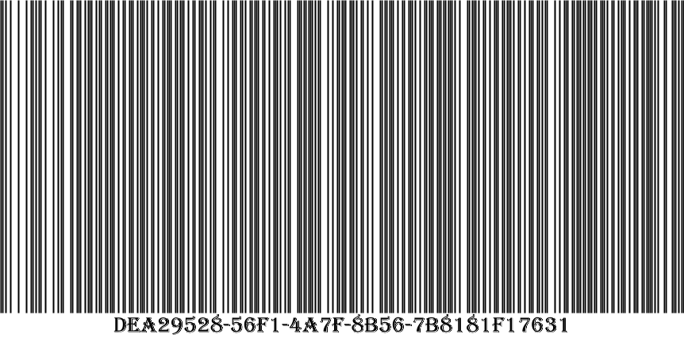
Наименование | пшеничный
Производитель | хлебозавод5
Цена, руб. | 2,40

Идентификатор | 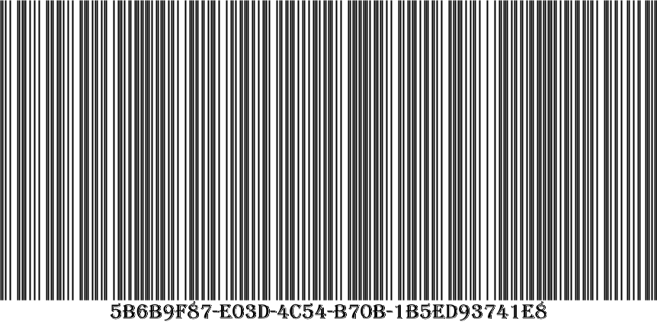
Наименование | дарницкий
Производитель | хлебозавод
Цена, руб. | 2,43

Идентификатор | 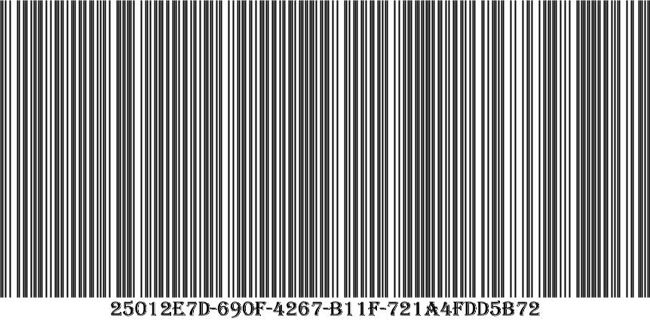
Наименование | дарницкий
Производитель | хз3
Цена, руб. | 2,50

Идентификатор | 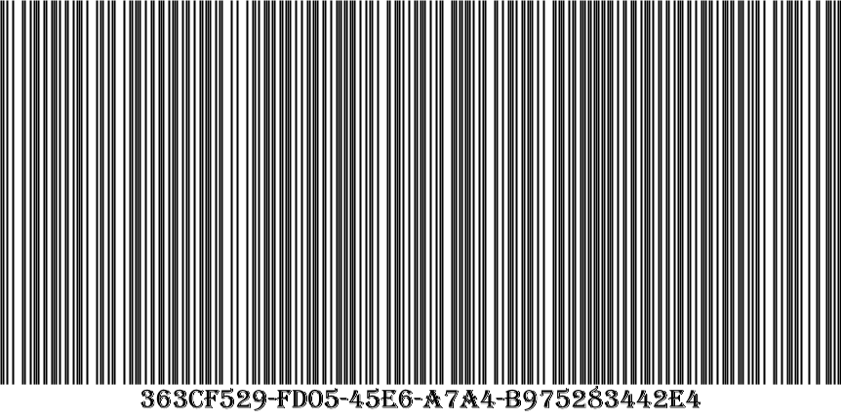
Наименование | молоко25
Производитель | игра
Цена, руб. | 2,65

Идентификатор | 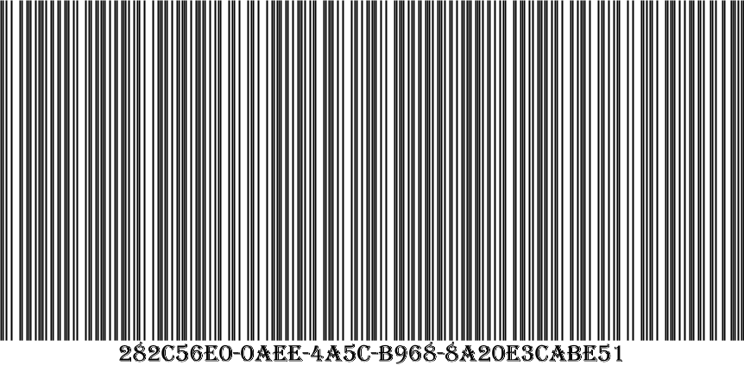
Наименование | молоко3
Производитель | игра
Цена, руб. | 2,66

Идентификатор | 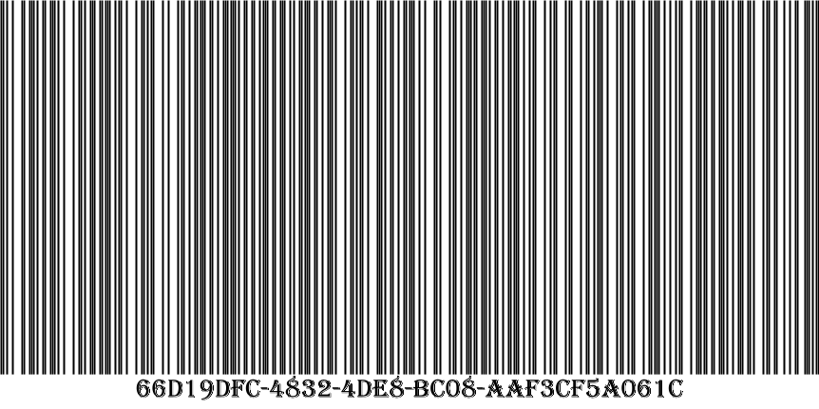
Наименование | молоко2
Производитель | игра
Цена, руб. | 2,87

Идентификатор | 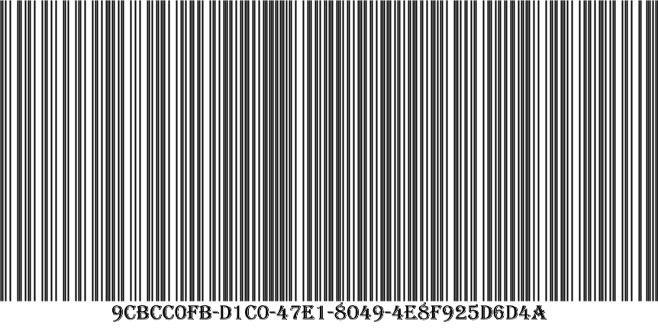
Наименование | хлеб бородинский
Производитель | пекарня 2
Цена, руб. | 3,60

Идентификатор | 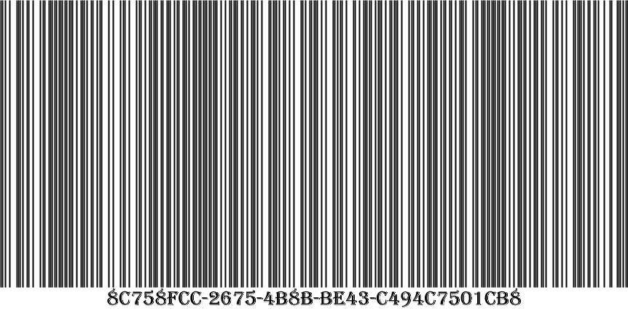
Наименование | селедка
Производитель | балтика
Цена, руб. | 10,00

